Processo
2. PROCESSO
2.1 Informações Iniciais
2.1.1 Quem são os clientes do processo?
1 | Requisitantes (Servidores)

2.1.2 Quais queixas os clientes do processo apresentam?
1 | Falta de padronização;
1 |  | Atraso no processo;
2 | Retrabalho frequente nas validações de documentos;
1
3
1

 | 2.2 Comunicação
2.2.1 O processo é amplamente conhecido na organização?
Sim. O processo é amplamente conhecido na organização, pois está relacionado ao pagamento de bens e serviços necessários ao funcionamento institucional, impactando direta ou indiretamente todos os setores, mesmo aqueles que não participam diretamente de sua execução.

2.2.2 Quais meios de comunicação são usados para divulgar o processo?
1 | Email/SEI

2.2.3 Você acha que deveria usar algum meio de divulgação em especial? Por quê?
1 | Não. Os canais atualmente utilizados, como e-mail institucional e SEI, já são amplamente conhecidos e utilizados na organização. No entanto, a instituição deve incentivar uma cultura de atualização constante dessas ferramentas, garantindo que os servidores mantenham seus dados e acompanhamentos atualizados, de forma a assegurar uma comunicação mais eficiente e o correto fluxo das informações institucionais.

2.3 Prazo
2.3.1 Há problemas de prazo? Quais os pontos do processo que originam o problema?
1 | Sim, a falta de padronização nos prazos para o fim de cada tarefa acarreta no atraso geral do processo. Além disso o processo depende de múltiplas aprovações por diferentes agentes o que impacta diretamente o atraso.
2

2.3.2 Há algum handoff (handoff ocorre quando o processo muda de responsável seja mudança de raia ou de piscina) que esteja gerando gargalo? (Apresentar os pontos de handoff na modelagem AS-IS)
Imagem do modelo AS-IS |  |  | Descrição | Possível causa
1
 |  |  | As certidões são inseridas no início do processo de pagamento, porém a etapa de conferência e conformidade documental ocorre apenas em fases mais avançadas do fluxo. Dessa forma, quando alguma certidão apresenta irregularidade, vencimento ou inconsistência, o processo precisa retornar às etapas anteriores para correção documental. | Ausência de validação prévia das certidões nas etapas iniciais do processo, fazendo com que a análise de conformidade seja realizada tardiamente, aumentando o retrabalho e o tempo de tramitação do processo.
Imagem do modelo AS-IS |  |  | Descrição | Possível causa
2

2.4 Qualidade
2.4.1 Quais os pontos do processo que originam problemas de qualidade?
1 | Documentação incorreta ao iniciar a tarefa de conferência inicial e a não conformidade da licitação / contrato.

2.4.2 Quais os resultados do processo que são afetados?
1 | Caso a documentação não apresente conformidade o processo não segue

2.4.3 Há algum handoff (handoff ocorre quando o processo muda de responsável seja mudança de raia ou de piscina) que esteja gerando erro?
Imagem do modelo AS-IS |  |  | Descrição | Possível causa
1 | Não |  | Não | Não

2.5 Recursos
2.5.1 Há problemas de insuficiência ou não adequação de recursos necessarios ao processo? Quais os recursos que são insuficientes/inadequados?
1 | Sim, a falta de uma metodologia a seguida durante o processo, faz com que cada campus execute a mesma ativdade de maneira diferente. Assim, não mateno um padrão de adequação.

2.5.2 Há habilidades ou competências especiais que as pessoas que executam o processo precisam possuir? Quais?
1 | Sim, conhecimentos na plataforma SEI, e entenda um pouco do fluxo organizacional e gestão de contratos.

2.5.3 Quais habilidades ou competências as pessoas que executam o processo já possuem?
1 | Abilidades com sistemas e pagamentos.

2.5.4 Quais habilidades ou competências as pessoas que executam o processo ainda não possuem?
1 | Abilidades com gestão e metodologias ágeis.

2.5.5 O que é necessário para que as pessoas que executam o processo adquiram essas habilidades ou competências?
1 | Treinamento da equipe, e um sistema mais edequado.

2.6 Legalidade
2.6.1 Há problemas de não conformidade com normas / resoluções / leis? Quais?
1 | Pode acontecer, pois se trata de uma organização pública que segue políticas de transparência e controle, tornando os processos mais rigorosos. No entanto, isso não impede a ocorrência de problemas ou inconsistências ao longo do fluxo processual. Muitos desses problemas são identificados e corrigidos durante as etapas de auditoria e conferência interna.

2.6.2 Quais os pontos do processo nos quais o problema foi evidenciado?
1 | O principal problema evidenciado é deixar para verificar a conformidade de algumas documentações quando o processo já estar bastante encaminhado.

2.7 Padronização
2.7.1 Quais os pontos do processo que apresentam a necesidade de automatização?
1 | O processo necessita, inicialmente, de uma metodologia bem definida para, posteriormente, possibilitar a automatização de suas etapas. A proposta do grupo é desenvolver um artefato que permita que, ao iniciar um processo de pagamento, sejam exibidos apenas os campos e documentos realmente necessários para cada situação. Dessa forma, busca-se reduzir tramitações e documentos desnecessários, tornando o fluxo mais eficiente, organizado e padronizado.

2.7.2 Por que essa automatização não foi realizada ainda?
1 | Por falta de padrão e metodologia.

2.7.3 Há atividades no processo que poderiam ser eliminadas? Quais? Por quê?
1 | Sim. As atividades precisam ser organizadas e distribuídas de forma mais adequada ao longo do processo, garantindo maior clareza e eficiência na execução das etapas. Além disso, com a reorganização do fluxo, algumas atividades redundantes ou desnecessárias podem ser eliminadas, reduzindo retrabalho e tornando o processo mais otimizado.

2.7.4 Há atividades no processo que deveriam ser incluídas? Quais? Por quê?
1 | Não.Pelo que foi analisado, o processo já se apresenta relativamente completo em relação às suas etapas e exigências. O principal ponto de melhoria está relacionado à gestão do fluxo e ao aumento da eficiência processual, buscando reduzir retrabalhos, otimizar tramitações e melhorar o acompanhamento das atividades.

2.7.5 Há atividades no processo que poderiam ser realizadas de outra forma? Quais? Por quê?
1 | Sim. As principais atividades identificadas como problemáticas são aquelas que realizam a tramitação de documentos sem uma verificação prévia de conformidade.

2.7.6 Há pontos de decisão no processo que poderiam ser eliminados? Quais? Por quê?
1 | Não, os pontos de decisão são bem definidos.

2.7.7 Há pontos de decisão no processo que deveriam ser incluídos? Quais? Por quê?
1 | Não, os pontos de decisão são bem definidos.

2.7.8 Como seria a nova forma de execução do processo?
1 | Seria uma forma planejada e padronizada de execução do processo, em que cada etapa deve ser seguida rigorosamente. Além disso, todas as verificações de conformidade documental seriam realizadas nas fases iniciais do fluxo, permitindo que o processo ocorra de maneira mais eficiente.

2.7.9 Há problemas de não conformidade com o processo (i.e., variantes do processo, stakeholders executam o processo de forma diferente)? Quais os pontos do processo que apresentam essa não conformidade (i.e., possuem variantes)?
1 | Sim. O principal problema identificado está relacionado à falta de conformidade no processo, ocasionada pela ausência de uma metodologia padronizada para execução e verificação das etapas.

2.7.10 Você pode descrever o fluxo dessas variações?
1 | O mesmo processo de pagamento pode seguir caminhos diferentes e ser tramitado de formas distintas dentro do fluxo institucional. Por exemplo, um processo pode passar inicialmente pelo gestor do contrato e, posteriormente, pelo fiscal técnico, seguindo diferentes etapas conforme a necessidade do caso. Atualmente, a principal preocupação da instituição é garantir que a empresa terceirizada seja devidamente paga e que todo o processo esteja formalmente documentado. No entanto, essa variação no fluxo pode gerar falta de padronização e dificultar o controle e acompanhamento processual.

2.7.11 Quais as possíveis causas dessa não conformidade?
1 | Falta de padrão.

2.7.12 Há algo mais impedindo o processo de prosseguir? O que está impedindo o processo de prosseguir?
Imagem do modelo AS-IS |  |  | Descrição | Possível causa
1 | Não |  | Não | Não

2.8 Multidimensional
2.8.1 Algum handoff (handoff ocorre quando o processo muda de responsável seja mudança de raia ou de piscina) está gerando retrabalho?
Imagem do modelo AS-IS |  |  | Descrição | Possível causa
1 | Não |  | Não | Não

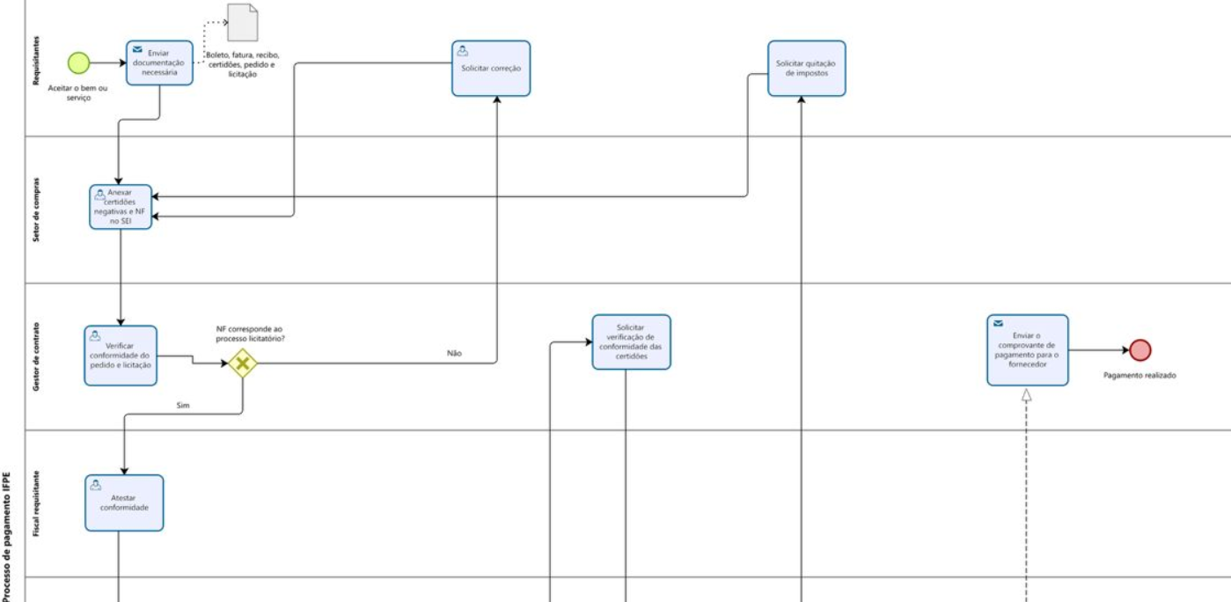
2.8.2 Existem pontos no seu processo que causam gargalo? Quais os pontos do processo em que ocorrem? Quais as possíveis causas desse gargalo?
Imagem do modelo AS-IS |  |  | Descrição | Possível causa
1 |  |  | Atividades que estão sempre reiniciando o processo. | Não se preocupar em fazer um trbalho mais robusto logo no inicio do processo.

2.8.3 Quais as consequências da ocorrência dos gargalos?
1 | Demora para realizar a atividade e retrabalho.

